Mapa_kraje_vyvoj
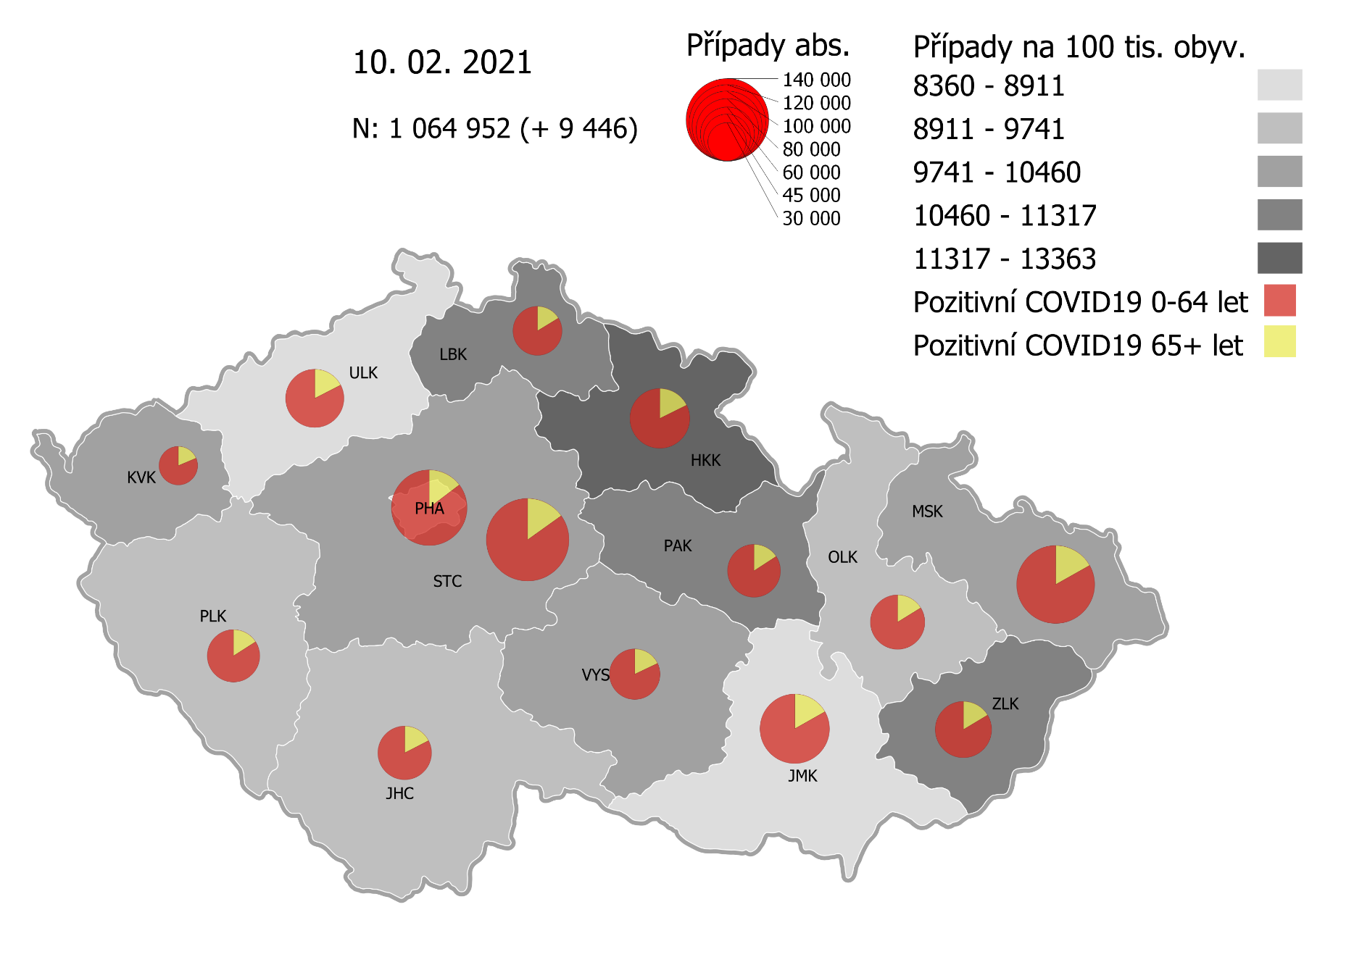
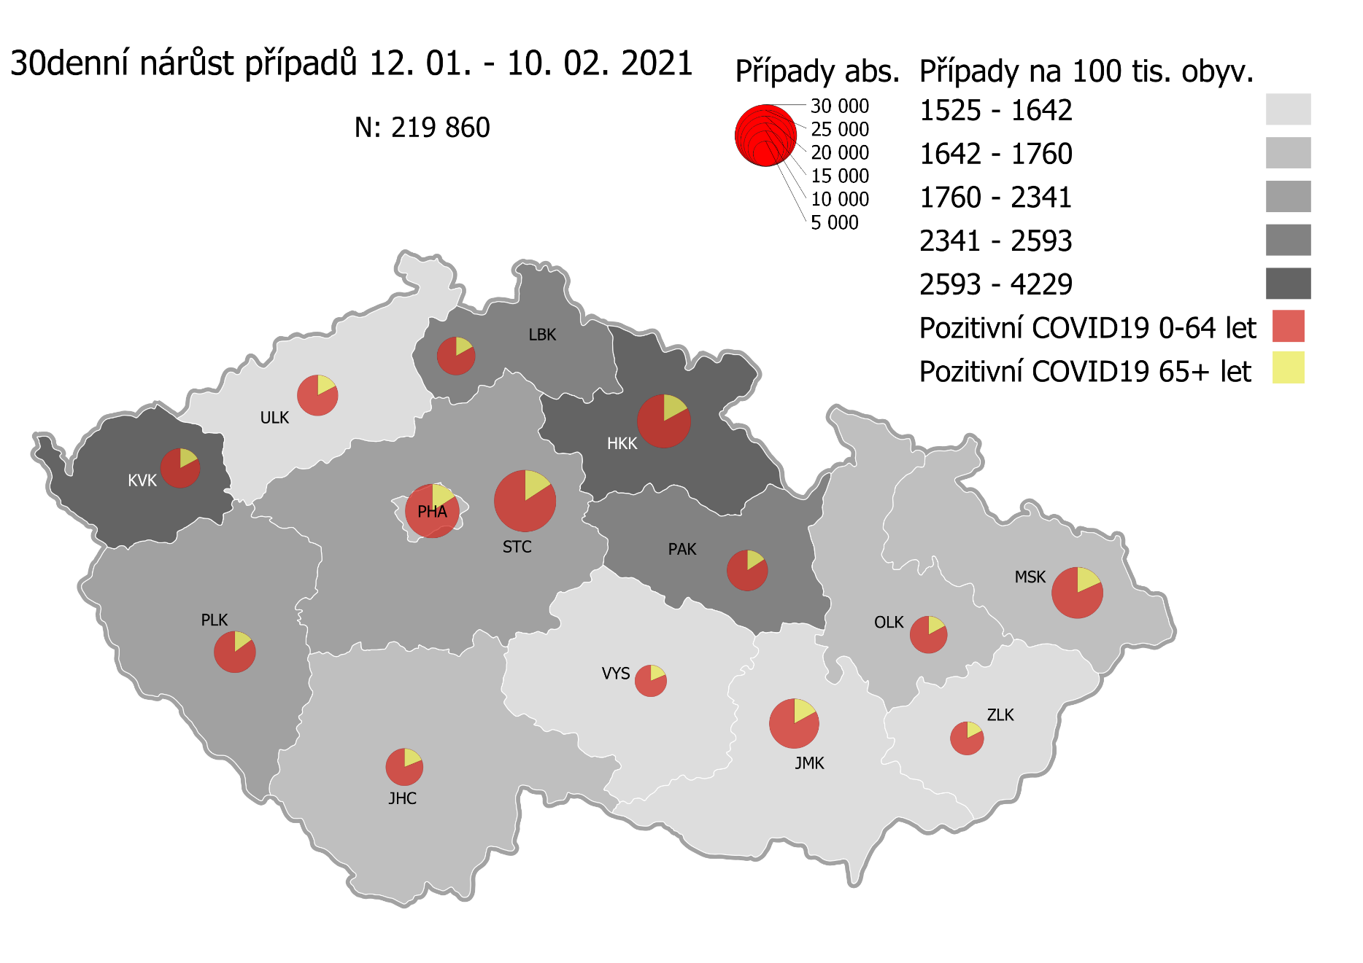
Kumulativní počet pozitivních pacientů COVID-19 v krajích ČR dle bydliště absolutně a na 100 tis. obyvatel
ke dni | 2/11/21
KÓD NUTS3 | Název kraje | Zkratka NUTS3 | Pozitivní COVID19 | Obyvatelstvo 1. 1. 2020 | Na 100 000 obyvatel | Nárůst za 7 dní (v %) | Nárůst za 7 dní na 100 000 obyvatel | Nárůst COVDI19 7 dní zpětně | z toho 05.02 | z toho 06.02 | z toho 07.02 | z toho 08.02 | z toho 09.02 | z toho 10.02 | z toho 11.02
CZ010 | Hlavní město Praha | PHA | 119,099 | 1,324,277 | 8,993.5 | 5.5% | 469.7 | 6,220 | 897 | 595 | 339 | 1,169 | 1,143 | 988 | 1,089
CZ020 | Středočeský kraj | STC | 142,363 | 1,385,141 | 10,277.9 | 5.9% | 572.9 | 7,935 | 1,299 | 780 | 286 | 1,235 | 1,441 | 1,550 | 1,344
CZ031 | Jihočeský kraj | JHC | 60,089 | 644,083 | 9,329.4 | 4.4% | 390.3 | 2,514 | 450 | 120 | 68 | 342 | 453 | 475 | 606
CZ032 | Plzeňský kraj | PLK | 58,044 | 589,899 | 9,839.7 | 7.4% | 678.8 | 4,004 | 749 | 209 | 95 | 622 | 850 | 684 | 795
CZ041 | Karlovarský kraj | KVK | 31,025 | 294,664 | 10,528.9 | 12.3% | 1,156.2 | 3,407 | 586 | 593 | 157 | 148 | 774 | 701 | 448
CZ042 | Ústecký kraj | ULK | 70,746 | 820,965 | 8,617.4 | 4.9% | 406.1 | 3,334 | 481 | 376 | 165 | 423 | 709 | 624 | 556
CZ051 | Liberecký kraj | LBK | 50,183 | 443,690 | 11,310.4 | 5.7% | 608.3 | 2,699 | 439 | 188 | 129 | 510 | 484 | 486 | 463
CZ052 | Královéhradecký kraj | HKK | 74,707 | 551,647 | 13,542.5 | 8.1% | 1,015.1 | 5,600 | 814 | 552 | 506 | 714 | 1,000 | 1,036 | 978
CZ053 | Pardubický kraj | PAK | 58,234 | 522,662 | 11,141.8 | 6.2% | 646.5 | 3,379 | 493 | 307 | 134 | 617 | 652 | 623 | 553
CZ063 | Kraj Vysočina | VYS | 52,804 | 509,813 | 10,357.5 | 3.4% | 345.0 | 1,759 | 308 | 155 | 47 | 310 | 366 | 320 | 253
CZ064 | Jihomoravský kraj | JMK | 100,333 | 1,191,989 | 8,417.3 | 4.4% | 356.2 | 4,246 | 724 | 380 | 199 | 639 | 906 | 725 | 673
CZ071 | Olomoucký kraj | OLK | 61,935 | 632,015 | 9,799.6 | 3.7% | 348.1 | 2,200 | 388 | 87 | 83 | 379 | 489 | 413 | 361
CZ072 | Zlínský kraj | ZLK | 66,116 | 582,555 | 11,349.3 | 2.0% | 225.2 | 1,312 | 230 | 177 | 61 | 140 | 274 | 245 | 185
CZ080 | Moravskoslezský kraj | MSK | 126,176 | 1,200,539 | 10,509.9 | 3.0% | 307.4 | 3,691 | 752 | 295 | 178 | 508 | 713 | 640 | 605
CZ088 | Neurčeno |  | 806 |  |  | 1.8% |  | 14 | 3 | 2 | 0 | 2 | 2 | 1 | 4
CZ099 | Cizinci bez pobytu v ČR |  | 1,306 |  |  | 3.1% |  | 39 | 5 | 1 | 2 | 10 | 10 | 8 | 3

CZ | Česká republika | ČR | 1,073,966 | 10,693,939 | 10,042.8 | 5.1% | 489.6 | 52,353 | 8,618 | 4,817 | 2,449 | 7,768 | 10,266 | 9,519 | 8,916
KÓD NUTS3 | Název kraje | Zkratka NUTS3 | z toho ve věku 65+ | z toho obyv. 65+ | na 100 000 obyv. 65+ | Nárůst za 7 dní (65+ v %) | Nárůst za 7 dní na 100 000 obyv. 65+ | Nárůst COVDI19 7 dní zpětně | z toho 65+ 05.02 | z toho 65+ 06.02 | z toho 65+ 07.02 | z toho 65+ 08.02 | z toho 65+ 09.02 | z toho 65+ 10.02 | z toho 65+ 11.02
CZ010 | Hlavní město Praha | PHA | 17,730 | 251,166 | 7,059.1 | 5.3% | 357.5 | 898 | 151 | 88 | 60 | 147 | 165 | 133 | 154
CZ020 | Středočeský kraj | STC | 21,879 | 255,825 | 8,552.3 | 5.4% | 441.3 | 1,129 | 192 | 141 | 45 | 161 | 196 | 199 | 195
CZ031 | Jihočeský kraj | JHC | 10,620 | 131,832 | 8,055.7 | 4.4% | 339.1 | 447 | 83 | 32 | 17 | 51 | 75 | 71 | 118
CZ032 | Plzeňský kraj | PLK | 9,432 | 119,690 | 7,880.4 | 6.2% | 457.8 | 548 | 111 | 26 | 21 | 78 | 101 | 101 | 110
CZ041 | Karlovarský kraj | KVK | 6,008 | 60,178 | 9,983.7 | 10.8% | 972.1 | 585 | 99 | 95 | 41 | 30 | 134 | 108 | 78
CZ042 | Ústecký kraj | ULK | 12,489 | 161,527 | 7,731.8 | 4.1% | 302.1 | 488 | 75 | 62 | 32 | 69 | 85 | 91 | 74
CZ051 | Liberecký kraj | LBK | 8,296 | 89,906 | 9,227.4 | 5.3% | 461.6 | 415 | 59 | 29 | 23 | 94 | 68 | 77 | 65
CZ052 | Královéhradecký kraj | HKK | 13,444 | 119,407 | 11,259.0 | 7.2% | 754.6 | 901 | 169 | 78 | 108 | 89 | 146 | 143 | 168
CZ053 | Pardubický kraj | PAK | 9,350 | 106,085 | 8,813.7 | 5.3% | 443.0 | 470 | 83 | 41 | 17 | 93 | 92 | 79 | 65
CZ063 | Kraj Vysočina | VYS | 9,549 | 104,291 | 9,156.1 | 3.3% | 290.5 | 303 | 68 | 33 | 7 | 49 | 47 | 48 | 51
CZ064 | Jihomoravský kraj | JMK | 17,084 | 238,620 | 7,159.5 | 3.8% | 263.6 | 629 | 99 | 56 | 30 | 104 | 129 | 104 | 107
CZ071 | Olomoucký kraj | OLK | 10,171 | 130,935 | 7,768.0 | 3.8% | 281.8 | 369 | 75 | 17 | 9 | 56 | 73 | 80 | 59
CZ072 | Zlínský kraj | ZLK | 10,906 | 121,339 | 8,988.0 | 1.8% | 157.4 | 191 | 28 | 30 | 7 | 17 | 40 | 47 | 22
CZ080 | Moravskoslezský kraj | MSK | 21,465 | 240,829 | 8,913.0 | 2.9% | 253.7 | 611 | 120 | 43 | 31 | 84 | 113 | 103 | 117
CZ088 | Neurčeno |  | 85 |  |  | 0.0% |  | 0 | 0 | 0 | 0 | 0 | 0 | 0 | 0
CZ099 | Cizinci bez pobytu v ČR |  | 24 |  |  | 0.0% |  | 0 | 0 | 0 | 0 | 0 | 0 | 0 | 0

CZ | Česká republika | ČR | 178,532 | 2,131,630 | 8,375.4 | 4.7% | 374.5 | 7,984 | 1,412 | 771 | 448 | 1,122 | 1,464 | 1,384 | 1,383
KÓD NUTS3 | Název kraje | Zkratka NUTS3 | z toho ve věku 0-5 let | z toho obyv. 0-5 let | na 100 000 obyv. 0-5 let | Nárůst za 7 dní (0-5 let v %) | Nárůst za 7 dní na 100 000 obyv. 0-5 let | Nárůst COVDI19 7 dní zpětně | z toho 0-5 let 05.02 | z toho 0-5 let 06.02 | z toho 0-5 let 07.02 | z toho 0-5 let 08.02 | z toho 0-5 let 09.02 | z toho 0-5 let 10.02 | z toho 0-5 let 11.02
CZ010 | Hlavní město Praha | PHA | 3,782 | 89,638 | 4,219.2 | 7.9% | 309.0 | 277 | 33 | 23 | 10 | 48 | 52 | 52 | 59
CZ020 | Středočeský kraj | STC | 4,857 | 96,527 | 5,031.8 | 7.8% | 365.7 | 353 | 54 | 26 | 17 | 55 | 79 | 63 | 59
CZ031 | Jihočeský kraj | JHC | 1,413 | 40,283 | 3,507.7 | 5.4% | 178.7 | 72 | 8 | 3 | 1 | 14 | 11 | 14 | 21
CZ032 | Plzeňský kraj | PLK | 1,583 | 36,259 | 4,365.8 | 11.0% | 433.0 | 157 | 36 | 2 | 1 | 25 | 38 | 27 | 28
CZ041 | Karlovarský kraj | KVK | 834 | 16,577 | 5,031.1 | 16.5% | 711.8 | 118 | 22 | 19 | 6 | 1 | 27 | 29 | 14
CZ042 | Ústecký kraj | ULK | 1,724 | 49,718 | 3,467.6 | 8.6% | 275.6 | 137 | 27 | 15 | 7 | 12 | 30 | 21 | 25
CZ051 | Liberecký kraj | LBK | 1,542 | 28,292 | 5,450.3 | 6.1% | 314.6 | 89 | 18 | 9 | 9 | 14 | 5 | 16 | 18
CZ052 | Královéhradecký kraj | HKK | 2,461 | 33,422 | 7,363.4 | 13.0% | 849.7 | 284 | 32 | 37 | 29 | 36 | 46 | 62 | 42
CZ053 | Pardubický kraj | PAK | 1,732 | 32,984 | 5,251.0 | 9.1% | 439.6 | 145 | 21 | 18 | 6 | 36 | 16 | 26 | 22
CZ063 | Kraj Vysočina | VYS | 910 | 31,857 | 2,856.5 | 5.7% | 153.8 | 49 | 10 | 2 | 2 | 5 | 16 | 8 | 6
CZ064 | Jihomoravský kraj | JMK | 2,224 | 79,619 | 2,793.3 | 7.2% | 187.1 | 149 | 29 | 12 | 15 | 19 | 24 | 25 | 25
CZ071 | Olomoucký kraj | OLK | 1,492 | 38,976 | 3,828.0 | 5.3% | 192.4 | 75 | 14 | 1 | 6 | 8 | 23 | 8 | 15
CZ072 | Zlínský kraj | ZLK | 2,063 | 35,087 | 5,879.7 | 3.0% | 171.0 | 60 | 13 | 8 | 4 | 8 | 14 | 9 | 4
CZ080 | Moravskoslezský kraj | MSK | 2,997 | 71,917 | 4,167.3 | 3.9% | 155.7 | 112 | 23 | 11 | 5 | 13 | 25 | 17 | 18
CZ088 | Neurčeno |  | 31 |  |  | 3.3% |  | 1 | 1 | 0 | 0 | 0 | 0 | 0 | 0
CZ099 | Cizinci bez pobytu v ČR |  | 7 |  |  | 0.0% |  | 0 | 0 | 0 | 0 | 0 | 0 | 0 | 0
CZ | Česká republika | ČR | 29,652 | 681,156 | 4,353.2 | 7.5% | 305.1 | 2,078 | 341 | 186 | 118 | 294 | 406 | 377 | 356
KÓD NUTS3 | Název kraje | Zkratka NUTS3 | z toho ve věku 6-15 let | z toho obyv. 6-15 let | na 100 000 obyv. 6-15 let | Nárůst za 7 dní (6-15 let v %) | Nárůst za 7 dní na 100 000 obyv. 6-15 let | Nárůst COVDI19 7 dní zpětně | z toho 6-15 let 05.02 | z toho 6-15 let 06.02 | z toho 6-15 let 07.02 | z toho 6-15 let 08.02 | z toho 6-15 let 09.02 | z toho 6-15 let 10.02 | z toho 6-15 let 11.02
CZ010 | Hlavní město Praha | PHA | 9,424 | 131,513 | 7,165.8 | 7.6% | 504.1 | 663 | 98 | 59 | 31 | 117 | 133 | 118 | 107
CZ020 | Středočeský kraj | STC | 13,149 | 163,398 | 8,047.2 | 6.8% | 511.6 | 836 | 141 | 85 | 24 | 134 | 146 | 159 | 147
CZ031 | Jihočeský kraj | JHC | 4,318 | 67,758 | 6,372.7 | 6.0% | 361.6 | 245 | 39 | 11 | 2 | 37 | 43 | 40 | 73
CZ032 | Plzeňský kraj | PLK | 4,442 | 60,678 | 7,320.6 | 8.7% | 583.4 | 354 | 61 | 13 | 9 | 44 | 91 | 58 | 78
CZ041 | Karlovarský kraj | KVK | 2,121 | 30,869 | 6,871.0 | 17.0% | 997.8 | 308 | 59 | 60 | 8 | 4 | 69 | 71 | 37
CZ042 | Ústecký kraj | ULK | 4,999 | 90,219 | 5,541.0 | 7.0% | 363.6 | 328 | 55 | 32 | 14 | 43 | 75 | 61 | 48
CZ051 | Liberecký kraj | LBK | 4,585 | 48,396 | 9,473.9 | 6.4% | 568.2 | 275 | 56 | 25 | 9 | 42 | 41 | 39 | 63
CZ052 | Královéhradecký kraj | HKK | 6,333 | 57,779 | 10,960.7 | 10.3% | 1,021.1 | 590 | 86 | 65 | 55 | 78 | 110 | 107 | 89
CZ053 | Pardubický kraj | PAK | 4,772 | 54,972 | 8,680.8 | 7.4% | 598.5 | 329 | 60 | 19 | 17 | 52 | 60 | 62 | 59
CZ063 | Kraj Vysočina | VYS | 3,248 | 52,247 | 6,216.6 | 4.1% | 246.9 | 129 | 29 | 11 | 1 | 25 | 26 | 19 | 18
CZ064 | Jihomoravský kraj | JMK | 6,047 | 122,670 | 4,929.5 | 7.3% | 336.7 | 413 | 75 | 45 | 15 | 57 | 87 | 71 | 63
CZ071 | Olomoucký kraj | OLK | 4,389 | 65,697 | 6,680.7 | 4.1% | 260.3 | 171 | 30 | 4 | 10 | 41 | 37 | 27 | 22
CZ072 | Zlínský kraj | ZLK | 4,852 | 58,614 | 8,277.9 | 2.0% | 162.1 | 95 | 11 | 18 | 8 | 8 | 17 | 13 | 20
CZ080 | Moravskoslezský kraj | MSK | 8,596 | 123,284 | 6,972.5 | 3.3% | 224.7 | 277 | 76 | 18 | 12 | 42 | 46 | 43 | 40
CZ088 | Neurčeno |  | 9 |  |  | 0.0% |  | 0 | 0 | 0 | 0 | 0 | 0 | 0 | 0
CZ099 | Cizinci bez pobytu v ČR |  | 11 |  |  | 0.0% |  | 0 | 0 | 0 | 0 | 0 | 0 | 0 | 0
CZ | Česká republika | ČR | 81,295 | 1,128,094 | 7,206.4 | 6.6% | 444.4 | 5,013 | 876 | 465 | 215 | 724 | 981 | 888 | 864
KÓD NUTS3 | Název kraje | Zkratka NUTS3 | z toho ve věku 16-19 let | z toho obyv. 16-19 let | na 100 000 obyv. 16-19 let | Nárůst za 7 dní (16-19 let v %) | Nárůst za 7 dní na 100 000 obyv. 16-19 let | Nárůst COVDI19 7 dní zpětně | z toho 16-19 let 05.02 | z toho 16-19 let 06.02 | z toho 16-19 let 07.02 | z toho 16-19 let 08.02 | z toho 16-19 let 09.02 | z toho 16-19 let 10.02 | z toho 16-19 let 11.02
CZ010 | Hlavní město Praha | PHA | 4,047 | 39,781 | 10,173.2 | 4.6% | 444.9 | 177 | 22 | 20 | 8 | 33 | 30 | 35 | 29
CZ020 | Středočeský kraj | STC | 5,616 | 50,226 | 11,181.5 | 5.0% | 529.6 | 266 | 46 | 28 | 13 | 35 | 57 | 45 | 42
CZ031 | Jihočeský kraj | JHC | 2,173 | 23,342 | 9,309.4 | 3.8% | 342.7 | 80 | 12 | 4 | 1 | 5 | 17 | 20 | 21
CZ032 | Plzeňský kraj | PLK | 1,945 | 20,545 | 9,467.0 | 5.5% | 496.5 | 102 | 16 | 9 | 3 | 15 | 17 | 19 | 23
CZ041 | Karlovarský kraj | KVK | 932 | 10,990 | 8,480.4 | 15.2% | 1,119.2 | 123 | 29 | 23 | 5 | 1 | 20 | 29 | 16
CZ042 | Ústecký kraj | ULK | 2,508 | 31,824 | 7,880.8 | 4.4% | 329.9 | 105 | 12 | 18 | 3 | 10 | 16 | 23 | 23
CZ051 | Liberecký kraj | LBK | 1,921 | 16,399 | 11,714.1 | 5.0% | 561.0 | 92 | 13 | 9 | 5 | 17 | 18 | 8 | 22
CZ052 | Královéhradecký kraj | HKK | 2,615 | 19,988 | 13,082.8 | 7.4% | 900.5 | 180 | 35 | 21 | 14 | 18 | 34 | 32 | 26
CZ053 | Pardubický kraj | PAK | 2,063 | 19,021 | 10,845.9 | 5.0% | 520.5 | 99 | 16 | 7 | 4 | 18 | 15 | 20 | 19
CZ063 | Kraj Vysočina | VYS | 1,844 | 18,797 | 9,810.1 | 3.7% | 345.8 | 65 | 6 | 10 | 0 | 13 | 9 | 15 | 12
CZ064 | Jihomoravský kraj | JMK | 3,017 | 40,581 | 7,434.5 | 4.3% | 303.1 | 123 | 24 | 5 | 4 | 19 | 30 | 24 | 17
CZ071 | Olomoucký kraj | OLK | 2,088 | 22,707 | 9,195.4 | 3.5% | 312.7 | 71 | 21 | 2 | 2 | 12 | 10 | 11 | 13
CZ072 | Zlínský kraj | ZLK | 2,432 | 20,976 | 11,594.2 | 1.8% | 205.0 | 43 | 9 | 8 | 4 | 4 | 4 | 9 | 5
CZ080 | Moravskoslezský kraj | MSK | 4,349 | 43,805 | 9,928.1 | 2.7% | 262.5 | 115 | 17 | 10 | 9 | 19 | 32 | 16 | 12
CZ088 | Neurčeno |  | 24 |  |  | 4.3% |  | 1 | 1 | 0 | 0 | 0 | 0 | 0 | 0
CZ099 | Cizinci bez pobytu v ČR |  | 28 |  |  | 0.0% |  | 0 | 0 | 0 | 0 | 0 | 0 | 0 | 0
CZ | Česká republika | ČR | 37,602 | 378,982 | 9,921.8 | 4.6% | 433.3 | 1,642 | 279 | 174 | 75 | 219 | 309 | 306 | 280

 |  |  |  | Mapa výskytu COVID-19 v krajích ČR
 |  |  |  | Počet pozitivních pacientů kumulativně v krajích bydliště v ČR na 100 tis. obyvatel a absolutně z dat |  |  |  |  |  |  |  |  |  |  | ke dni 10.02.2021 23:59

Mapa_okresy_vývoj
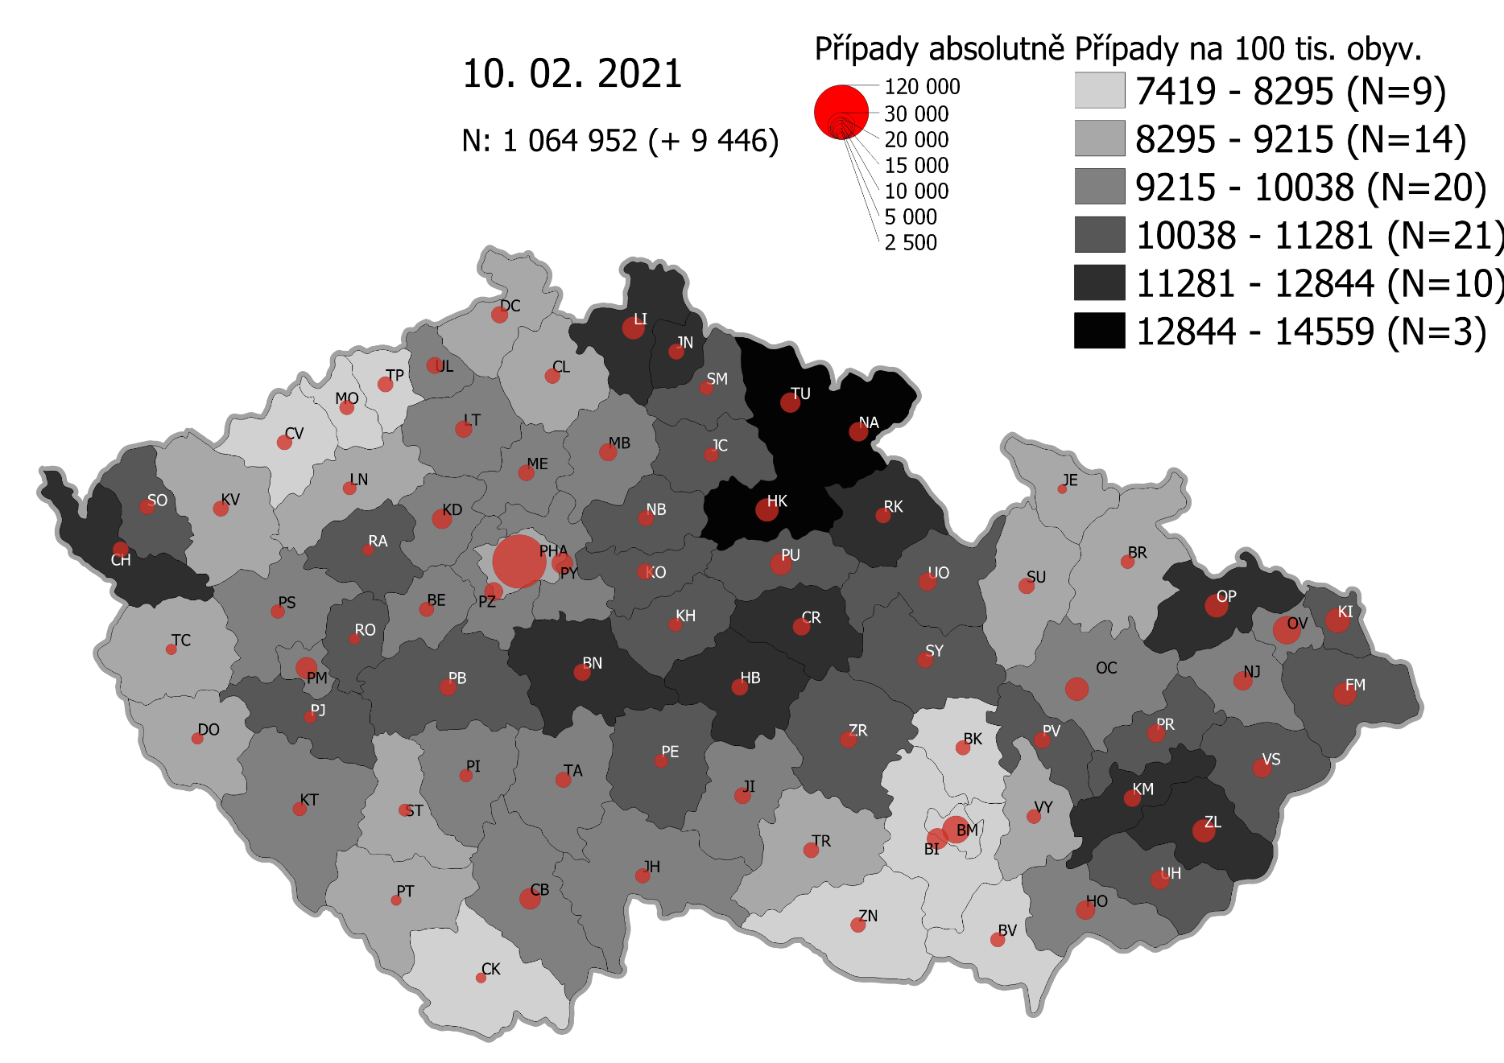
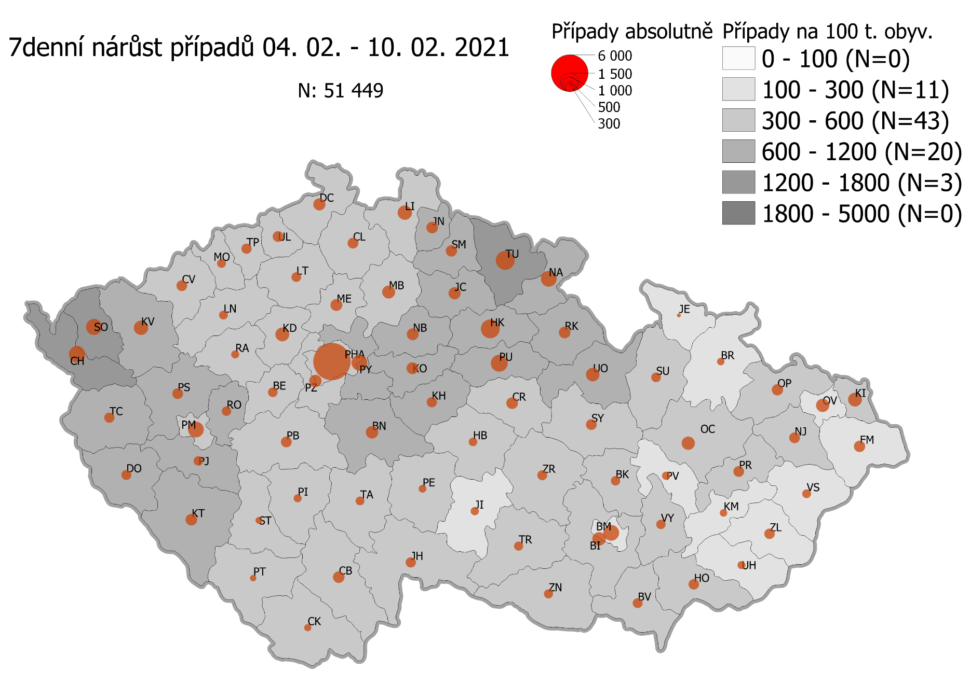
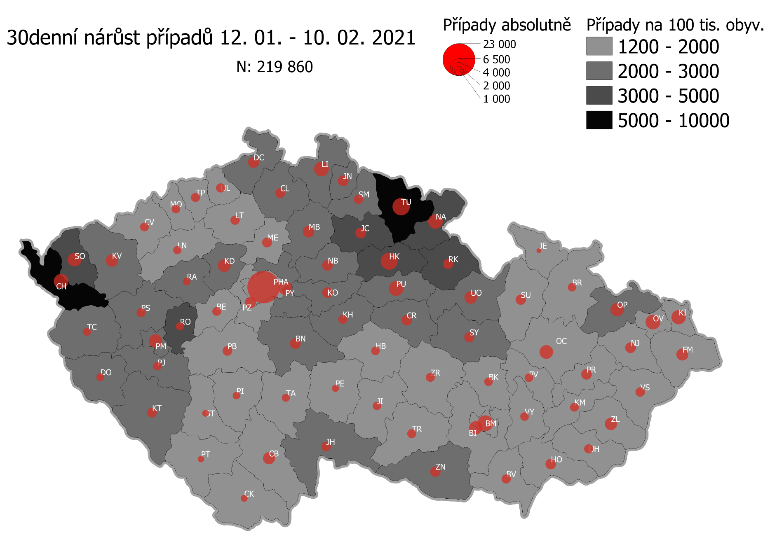
Pořadí okresů dle kumulativní incidence COVID-19 ke dni |  |  |  |  |  | 11.02.2021 23:59
KÓD LAU1 | Zkratka kraje název okresu (LAU1) | Zkratka LAU1 | Počet obyvatel | Připady COVID-19 | Celkem na 100 tisíc obyvatel | Nárůst COVDI19 30 dní zpětně | za 30 dní na 100 tisíc obyvatel | Nárůst COVDI19 7 dní zpětně | za 7 dní na 100 tisíc obyvatel
CZ0525 | HKK - Trutnov | TU | 117,978 | 17,497 | 14,830.7 | 6,846 | 5,802.8 | 1,606 | 1,361.3
CZ0523 | HKK - Náchod | NA | 109,958 | 15,546 | 14,138.1 | 4,716 | 4,288.9 | 1,093 | 994.0
CZ0521 | HKK - Hradec Králové | HK | 164,283 | 22,362 | 13,611.9 | 6,562 | 3,994.3 | 1,581 | 962.4
CZ0805 | MSK - Opava | OP | 176,236 | 22,744 | 12,905.4 | 3,823 | 2,169.3 | 616 | 349.5
CZ0524 | HKK - Rychnov nad Kněžnou | RK | 79,383 | 10,241 | 12,900.7 | 2,445 | 3,080.0 | 646 | 813.8
CZ0201 | STC - Benešov | BN | 99,414 | 12,531 | 12,604.9 | 2,657 | 2,672.7 | 750 | 754.4
CZ0513 | LBK - Liberec | LI | 175,626 | 21,716 | 12,364.9 | 4,736 | 2,696.6 | 926 | 527.3
CZ0631 | VYS - Havlíčkův Brod | HB | 94,915 | 11,682 | 12,307.9 | 1,625 | 1,712.1 | 309 | 325.6
CZ0531 | PAK - Chrudim | CR | 104,613 | 12,754 | 12,191.6 | 2,482 | 2,372.6 | 655 | 626.1
CZ0411 | KVK - Cheb | CH | 91,634 | 10,906 | 11,901.7 | 4,899 | 5,346.3 | 1,223 | 1,334.7
CZ0512 | LBK - Jablonec nad Nisou | JN | 90,667 | 10,714 | 11,816.9 | 2,555 | 2,818.0 | 622 | 686.0
CZ0724 | ZLK - Zlín | ZL | 191,652 | 22,608 | 11,796.4 | 3,112 | 1,623.8 | 464 | 242.1
CZ0721 | ZLK - Kroměříž | KM | 105,343 | 12,133 | 11,517.6 | 1,661 | 1,576.8 | 259 | 245.9
CZ0413 | KVK - Sokolov | SO | 88,212 | 10,085 | 11,432.7 | 4,215 | 4,778.3 | 1,190 | 1,349.0
CZ0532 | PAK - Pardubice | PU | 175,441 | 20,014 | 11,407.8 | 4,977 | 2,836.9 | 1,332 | 759.2
CZ0522 | HKK - Jičín | JC | 80,045 | 9,061 | 11,319.9 | 2,660 | 3,323.1 | 674 | 842.0
CZ0514 | LBK - Semily | SM | 74,097 | 8,387 | 11,318.9 | 1,956 | 2,639.8 | 622 | 839.4
CZ0722 | ZLK - Uherské Hradiště | UH | 142,226 | 15,653 | 11,005.7 | 1,722 | 1,210.7 | 287 | 201.8
CZ0723 | ZLK - Vsetín | VS | 143,334 | 15,722 | 10,968.8 | 1,843 | 1,285.8 | 302 | 210.7
CZ020B | STC - Příbram | PB | 115,104 | 12,576 | 10,925.8 | 2,102 | 1,826.2 | 555 | 482.2
CZ0204 | STC - Kolín | KO | 102,623 | 11,156 | 10,870.9 | 2,456 | 2,393.2 | 665 | 648.0
CZ0714 | OLK - Přerov | PR | 129,512 | 13,962 | 10,780.5 | 2,412 | 1,862.4 | 546 | 421.6
CZ0633 | VYS - Pelhřimov | PE | 72,302 | 7,771 | 10,748.0 | 1,101 | 1,522.8 | 282 | 390.0
CZ0324 | PLK - Plzeň-jih | PJ | 63,488 | 6,780 | 10,679.2 | 1,590 | 2,504.4 | 413 | 650.5
CZ0713 | OLK - Prostějov | PV | 108,646 | 11,586 | 10,664.0 | 1,606 | 1,478.2 | 310 | 285.3
CZ0208 | STC - Nymburk | NB | 100,886 | 10,658 | 10,564.4 | 2,517 | 2,494.9 | 618 | 612.6
CZ0533 | PAK - Svitavy | SY | 104,333 | 11,000 | 10,543.2 | 2,222 | 2,129.7 | 507 | 485.9
CZ0803 | MSK - Karviná | KI | 246,324 | 25,907 | 10,517.4 | 4,361 | 1,770.4 | 897 | 364.2
CZ0205 | STC - Kutná Hora | KH | 75,828 | 7,962 | 10,500.1 | 1,754 | 2,313.1 | 477 | 629.1
CZ020C | STC - Rakovník | RA | 55,562 | 5,833 | 10,498.2 | 1,260 | 2,267.7 | 285 | 512.9
CZ0802 | MSK - Frýdek-Místek | FM | 214,660 | 22,501 | 10,482.2 | 3,116 | 1,451.6 | 593 | 276.3
CZ0635 | VYS - Žďár nad Sázavou | ZR | 118,158 | 12,379 | 10,476.6 | 1,814 | 1,535.2 | 464 | 392.7
CZ0326 | PLK - Rokycany | RO | 49,349 | 5,165 | 10,466.3 | 1,555 | 3,151.0 | 413 | 836.9
CZ0534 | PAK - Ústí nad Orlicí | UO | 138,275 | 14,466 | 10,461.8 | 3,487 | 2,521.8 | 885 | 640.0
CZ0325 | PLK - Plzeň-sever | PS | 79,979 | 8,074 | 10,095.1 | 1,903 | 2,379.4 | 537 | 671.4
CZ0806 | MSK - Ostrava-město | OV | 320,145 | 32,247 | 10,072.6 | 4,582 | 1,431.2 | 816 | 254.9
CZ0313 | JHC - Jindřichův Hradec | JH | 90,692 | 9,087 | 10,019.6 | 2,037 | 2,246.1 | 493 | 543.6
CZ0207 | STC - Mladá Boleslav | MB | 130,365 | 13,001 | 9,972.8 | 3,083 | 2,364.9 | 749 | 574.5
CZ0206 | STC - Mělník | ME | 109,302 | 10,868 | 9,943.1 | 2,179 | 1,993.6 | 660 | 603.8
CZ0804 | MSK - Nový Jičín | NJ | 151,577 | 14,926 | 9,847.1 | 2,530 | 1,669.1 | 487 | 321.3
CZ0314 | JHC - Písek | PI | 71,587 | 7,026 | 9,814.6 | 1,244 | 1,737.7 | 280 | 391.1
CZ0209 | STC - Praha-východ | PY | 185,178 | 18,131 | 9,791.1 | 4,161 | 2,247.0 | 1,157 | 624.8
CZ0203 | STC - Kladno | KD | 166,483 | 16,297 | 9,789.0 | 3,555 | 2,135.4 | 859 | 516.0
CZ0323 | PLK - Plzeň-město | PM | 194,280 | 18,962 | 9,760.1 | 3,992 | 2,054.8 | 1,114 | 573.4
CZ0645 | JMK - Hodonín | HO | 153,943 | 14,918 | 9,690.6 | 2,465 | 1,601.2 | 512 | 332.6
CZ0423 | ULK - Litoměřice | LT | 119,668 | 11,580 | 9,676.8 | 1,897 | 1,585.2 | 451 | 376.9
CZ0202 | STC - Beroun | BE | 95,058 | 9,188 | 9,665.7 | 1,686 | 1,773.7 | 425 | 447.1
CZ0632 | VYS - Jihlava | JI | 113,628 | 10,912 | 9,603.3 | 1,479 | 1,301.6 | 316 | 278.1
CZ0322 | PLK - Klatovy | KT | 86,405 | 8,225 | 9,519.1 | 2,170 | 2,511.4 | 650 | 752.3
CZ0317 | JHC - Tábor | TA | 102,595 | 9,752 | 9,505.3 | 1,373 | 1,338.3 | 370 | 360.6
CZ0311 | JHC - České Budějovice | CB | 195,903 | 18,618 | 9,503.7 | 3,239 | 1,653.4 | 677 | 345.6
CZ0712 | OLK - Olomouc | OC | 235,472 | 22,336 | 9,485.6 | 4,034 | 1,713.2 | 825 | 350.4
CZ020A | STC - Praha-západ | PZ | 149,338 | 14,161 | 9,482.5 | 2,790 | 1,868.2 | 735 | 492.2
CZ0427 | ULK - Ústí nad Labem | UL | 119,338 | 11,174 | 9,363.3 | 1,858 | 1,556.9 | 512 | 429.0
CZ0321 | PLK - Domažlice | DO | 62,062 | 5,801 | 9,347.1 | 1,402 | 2,259.0 | 400 | 644.5
CZ0327 | PLK - Tachov | TC | 54,336 | 5,037 | 9,270.1 | 1,441 | 2,652.0 | 477 | 877.9
CZ0421 | ULK - Děčín | DC | 129,542 | 11,999 | 9,262.6 | 2,600 | 2,007.1 | 621 | 479.4
CZ0634 | VYS - Třebíč | TR | 110,810 | 10,059 | 9,077.7 | 1,746 | 1,575.7 | 388 | 350.1
CZ0511 | LBK - Česká Lípa | CL | 103,300 | 9,365 | 9,065.8 | 2,163 | 2,093.9 | 529 | 512.1
CZ0646 | JMK - Vyškov | VY | 92,280 | 8,341 | 9,038.8 | 1,674 | 1,814.0 | 386 | 418.3
CZ0316 | JHC - Strakonice | ST | 70,772 | 6,375 | 9,007.8 | 1,125 | 1,589.6 | 270 | 381.5
CZ0100 | PHA - Praha | PH | 1,324,277 | 119,099 | 8,993.5 | 23,106 | 1,744.8 | 6,220 | 469.7
CZ0315 | JHC - Prachatice | PT | 50,978 | 4,564 | 8,952.9 | 882 | 1,730.2 | 174 | 341.3
CZ0715 | OLK - Šumperk | SU | 120,417 | 10,725 | 8,906.5 | 2,317 | 1,924.1 | 449 | 372.9
CZ0424 | ULK - Louny | LN | 86,691 | 7,642 | 8,815.2 | 1,536 | 1,771.8 | 387 | 446.4
CZ0711 | OLK - Jeseník | JE | 37,968 | 3,326 | 8,760.0 | 461 | 1,214.2 | 70 | 184.4
CZ0412 | KVK - Karlovy Vary | KV | 114,818 | 10,033 | 8,738.2 | 3,485 | 3,035.2 | 994 | 865.7
CZ0801 | MSK - Bruntál | BR | 91,597 | 7,826 | 8,543.9 | 1,501 | 1,638.7 | 282 | 307.9
CZ0641 | JMK - Blansko | BK | 109,136 | 9,124 | 8,360.2 | 1,688 | 1,546.7 | 422 | 386.7
CZ0643 | JMK - Brno-venkov | BI | 224,642 | 18,672 | 8,311.9 | 3,716 | 1,654.2 | 897 | 399.3
CZ0642 | JMK - Brno-město | BM | 381,346 | 31,221 | 8,187.1 | 5,350 | 1,402.9 | 1,186 | 311.0
CZ0647 | JMK - Znojmo | ZN | 114,351 | 9,341 | 8,168.7 | 2,336 | 2,042.8 | 383 | 334.9
CZ0425 | ULK - Most | MO | 111,708 | 8,886 | 7,954.7 | 1,623 | 1,452.9 | 354 | 316.9
CZ0426 | ULK - Teplice | TP | 129,072 | 10,014 | 7,758.5 | 1,832 | 1,419.4 | 506 | 392.0
CZ0312 | JHC - Český Krumlov | CK | 61,556 | 4,667 | 7,581.7 | 1,114 | 1,809.7 | 250 | 406.1
CZ0422 | ULK - Chomutov | CV | 124,946 | 9,451 | 7,564.1 | 1,736 | 1,389.4 | 503 | 402.6
CZ0644 | JMK - Břeclav | BV | 116,291 | 8,715 | 7,494.1 | 1,902 | 1,635.6 | 460 | 395.6
CZ088Y | Bydliště neurčeno |  |  | 836 | 0.0 | 74 | 0.0 | 14 | 0.0
CZ099Y | Cizinci bez trvalého pobytu |  |  | 1,306 | 0.0 | 158 | 0.0 | 39 | 0.0
Poznámka: Data obsahují počet případů vč. laboratorních pozitivit k danému datu neverifikovaných na KHS.

Mapa výskytu COVID-19 v ČR - základ modelu šíření nemoci
Počet pozitivních pacientů kumulativně v okresech bydliště ČR na 100 tis. obyvatel a absolutně z dat |  |  |  |  |  |  |  |  |  | ke dni 10.02.2021 23:59

